TDSheet
№ | ФОТО |  | Штрихкод | Наименование | Цвет | Продажная единица, шт. | Кол-во в коробке, шт. | Остаток | Цена, руб. | Скидка не действует | Заказ
1 | 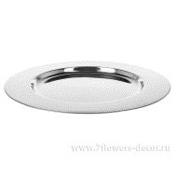 Нет Фото | http://7flowers-decor.ru/upload/1c_catalog/import_files/4606500493302.jpg | 4606500493302 | Блюдо (металл) 30см |  | 1 | 25 | 31 | 580.00
2 | 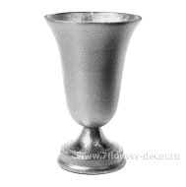 Нет Фото | http://7flowers-decor.ru/upload/1c_catalog/import_files/4606500493357.jpg | 4606500493357 | Ваза (металл) Н23см |  | 1 | 12 | 36 | 1448.00
3 | 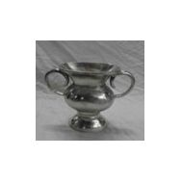 Нет Фото | http://7flowers-decor.ru/upload/1c_catalog/import_files/4606500493340.jpg | 4606500493340 | Ваза (металл) Н24см |  | 1 | 8 | 47 | 2499.00
4 | 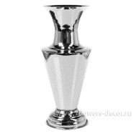 Нет Фото | http://7flowers-decor.ru/upload/1c_catalog/import_files/4606500496969.jpg | 4606500496969 | Ваза (металл) D11,5xH30 |  | 1 | 16 | 78 | 2121.00
5 | 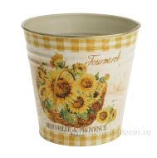 Нет Фото | http://7flowers-decor.ru/upload/1c_catalog/import_files/4606500474752.jpg | 4606500474752 | Кашпо (металл), 12.4*12Hсм | Подсолнух | 1 | 90 | 46 | 140.00
6 | 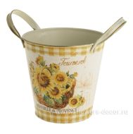 Нет Фото | http://7flowers-decor.ru/upload/1c_catalog/import_files/4606500474738.jpg | 4606500474738 | Кашпо (металл), 20.5/13.5X13H/16см | Подсолнух | 1 | 45 | 28 | 231.00
7 | 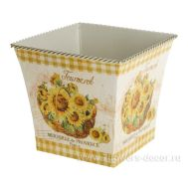 Нет Фото | http://7flowers-decor.ru/upload/1c_catalog/import_files/4606500474745.jpg | 4606500474745 | Кашпо (металл), 27/18.5X16.5H/20см | Подсолнух | 1 | 20 | 41 | 313.00
8 | 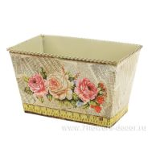 Нет Фото | http://7flowers-decor.ru/upload/1c_catalog/import_files/4606500474660.jpg | 4606500474660 | Кашпо (металл), D19x11.5x11Hсм | Роза | 1 | 45 | 41 | 252.00
9 | 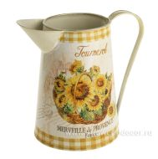 Нет Фото | http://7flowers-decor.ru/upload/1c_catalog/import_files/4606500474714.jpg | 4606500474714 | Кувшин декоративный (металл), 9.5X13X18Hсм | Подсолнух | 1 | 16 | 14 | 291.00
10 | 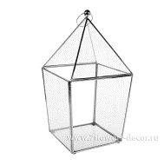 Нет Фото | http://7flowers-decor.ru/upload/1c_catalog/import_files/4606500496990.jpg | 4606500496990 | Фонарь (металл, стекло) 20xH38 |  | 1 | 4 | 51 | 2042.00
11 | 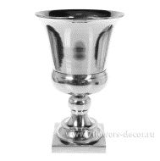 Нет Фото | http://7flowers-decor.ru/upload/1c_catalog/import_files/4606500502608.jpg | 4606500502608 | Чаша (металл) 18,5х18,5xН29см |  | 1 | 4 | 60 | 2672.00
12 | 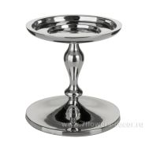 Нет Фото | http://7flowers-decor.ru/upload/1c_catalog/import_files/4606500451838.jpg | 4606500451838 | Чаша (металл) D15xH15,5 |  | 1 | 16 | 54 | 1682.00
13 | 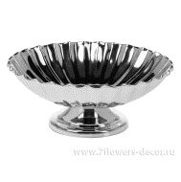 Нет Фото | http://7flowers-decor.ru/upload/1c_catalog/import_files/4606500497478.jpg | 4606500497478 | Чаша (металл) D20xH9,5 |  | 1 | 36 | 116 | 681.00
14 | 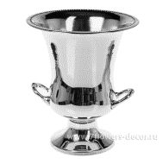 Нет Фото | http://7flowers-decor.ru/upload/1c_catalog/import_files/4606500496952.jpg | 4606500496952 | Чаша (металл) D22xH27 |  | 1 | 8 | 45 | 3712.00
15 | 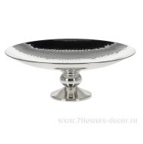 Нет Фото | http://7flowers-decor.ru/upload/1c_catalog/import_files/4606500451845.jpg | 4606500451845 | Чаша (металл) D38xH13 |  | 1 | 4 | 58 | 1908.00

